Delphi
 | Metodologia DELPHI |  |  |  |  |  | Q1 | Q2 | Q3
 |  |  |  |  |  |  | 25% | 50% | 75%
 |  | A V A L I A D O R E S |  |  |  |  | Q1 | Q2 | Q3 | Media dos Quartis | 0-100% | Prioridades |  | Situação Pior |  |  | 14 Piores Índices
 | Critérios | #1 | #2 | #3 | #4 | #5 | Quartil 1 | Quartil 2 | Quartil 3 |  | Porcentagens
1 | Telemedicina | 1 | 1 | 7 | 3 | 2 | 1.00 | 2.00 | 3.00 | 2.00 | 1.8% | Telemedicina | 1.78% | 11 | Software R e R Studio | 0.89% | 1 | Software R e R Studio | 1.00 | 14 | Phyton | 6.00
2 | Internet of Things (IoT, Internet das Coisas) | 4 | 3 | 6 | 5 | 8 | 4.00 | 5.00 | 6.00 | 5.00 | 4.5% | Internet of Things (IoT) | 4.45% | 1 | Telemedicina | 1.78% | 2 | Telemedicina | 2.00 | 13 | Cloud Computing | 5.67
3 | Cloud Computing | 4 | 4 | 7 | 6 | 7 | 4.00 | 6.00 | 7.00 | 5.67 | 5.0% | Cloud Computing | 5.04% | 14 | Power BI | 2.08% | 3 | Power BI | 2.33 | 12 | Desenvolvimento de Aplicativos Mobile | 5.33
4 | Copywriting | 1 | 1 | 5 | 2 | 6 | 1.00 | 2.00 | 5.00 | 2.67 | 2.4% | Copywriting | 2.37% | 4 | Copywriting | 2.37% | 4 | Copywriting | 2.67 | 10 | Internet of Things (IoT) | 5.00
5 | Phyton | 5 | 3 | 5 | 8 | 8 | 5.00 | 5.00 | 8.00 | 6.00 | 5.3% | Phyton | 5.34% | 7 | Fintechs | 2.67% | 5 | Fintechs | 3.00 | 11 | Fluência de outro idioma | 5.00
6 | Machine Learning | 5 | 1 | 6 | 5 | 2 | 2.00 | 5.00 | 5.00 | 4.00 | 3.6% | Machine Learning | 3.56% | 6 | Machine Learning | 3.56% | 6 | Machine Learning | 4.00 | 7 | Criação de Scripts de Automação | 4.33
7 | Fintechs | 3 | 1 | 4 | 5 | 2 | 2.00 | 3.00 | 4.00 | 3.00 | 2.7% | Fintechs | 2.67% | 10 | Criação de Scripts de Automação | 3.86% | 7 | Criação de Scripts de Automação | 4.33 | 8 | SAP | 4.33
8 | Desenvolvimento Web | 8 | 7 | 5 | 8 | 9 | 7.00 | 8.00 | 8.00 | 7.67 | 6.8% | Desenvolvimento Web | 6.82% | 12 | SAP | 3.86% | 8 | SAP | 4.33 | 9 | Excel | 4.33
9 | Desenvolvimento de Aplicativos Mobile | 5 | 1 | 5 | 6 | 8 | 5.00 | 5.00 | 6.00 | 5.33 | 4.7% | Desenvolvimento de Aplicativos Mobile | 4.75% | 13 | Excel | 3.86% | 9 | Excel | 4.33 | 6 | Machine Learning | 4.00
10 | Criação de Scripts de Automação | 3 | 1 | 3 | 7 | 7 | 3.00 | 3.00 | 7.00 | 4.33 | 3.9% | Criação de Scripts de Automação | 3.86% | 2 | Internet of Things (IoT) | 4.45% | 10 | Internet of Things (IoT) | 5.00 | 5 | Ffintechs | 3.00
11 | Software R e R Studio | 1 | 1 | 1 | 1 | 1 | 1.00 | 1.00 | 1.00 | 1.00 | 0.9% | Software R e R Studio | 0.89% | 17 | Fluência de outro idioma | 4.45% | 11 | Fluência de outro idioma | 5.00 | 4 | Copywriting | 2.67
12 | SAP | 5 | 3 | 2 | 5 | 8 | 3.00 | 5.00 | 5.00 | 4.33 | 3.9% | SAP | 3.86% | 9 | Desenvolvimento de Aplicativos Mobile | 4.75% | 12 | Desenvolvimento de Aplicativos Mobile | 5.33 | 3 | Power BI | 2.33
13 | Excel | 4 | 1 | 3 | 6 | 9 | 3.00 | 4.00 | 6.00 | 4.33 | 3.9% | Excel | 3.86% | 3 | Cloud Computing | 5.04% | 13 | Cloud Computing | 5.67 | 2 | Telemedicina | 2.00
14 | Power BI | 4 | 1 | 1 | 6 | 2 | 1.00 | 2.00 | 4.00 | 2.33 | 2.1% | Power BI | 2.08% | 5 | Phyton | 5.34% | 14 | Phyton | 6.00 | 1 | Software R e R Studio | 1.00
15 | Leitura de textos em Inglês | 8 | 8 | 6 | 8 | 9 | 8.00 | 8.00 | 8.00 | 8.00 | 7.1% | Leitura de textos em Inglês | 7.12% | 16 | Ffluência no idioma Inglês | 5.34%
16 | Ffluência no idioma Inglês | 4 | 9 | 4 | 6 | 8 | 4.00 | 6.00 | 8.00 | 6.00 | 5.3% | Ffluência no idioma Inglês | 5.34% | 21 | Linkedin atualizado e Networking | 5.64%
17 | Fluência de outro idioma | 1 | 5 | 8 | 2 | 8 | 2.00 | 5.00 | 8.00 | 5.00 | 4.5% | Fluência de outro idioma | 4.45% | 22 | LGPD | 5.93%
Esses dados vão para o AHP de forma invertida para não negativar
18 | Domínio do Português | 8 | 7 | 9 | 7 | 9 | 7.00 | 8.00 | 9.00 | 8.00 | 7.1% | Domínio do Português | 7.12% | 20 | "Experiente da Tecnologia" | 6.23%
19 | Atualização na Área | 10 | 6 | 8 | 7 | 8 | 7.00 | 8.00 | 8.00 | 7.67 | 6.8% | Atualização na Área | 6.82% | 8 | Desenvolvimento Web | 6.82%
20 | "Experiente da Tecnologia" | 7 | 8 | 4 | 7 | 7 | 7.00 | 7.00 | 7.00 | 7.00 | 6.2% | "Experiente da Tecnologia" | 6.23% | 19 | Atualização na Área | 6.82%
21 | Linkedin atualizado e Networking | 10 | 1 | 7 | 4 | 8 | 4.00 | 7.00 | 8.00 | 6.33 | 5.6% | Linkedin atualizado e Networking | 5.64% | 15 | Leitura de textos em Inglês | 7.12%
22 | LGPD | 6 | 1 | 8 | 7 | 7 | 6.00 | 7.00 | 7.00 | 6.67 | 5.9% | LGPD | 5.93% | 18 | Domínio do Português | 7.12%

 |  |  |  |  |  |  |  |  |  | 112.33
 |  |  |  |  |  |  |  |  |  |  |  |  |  | Situação Melhor

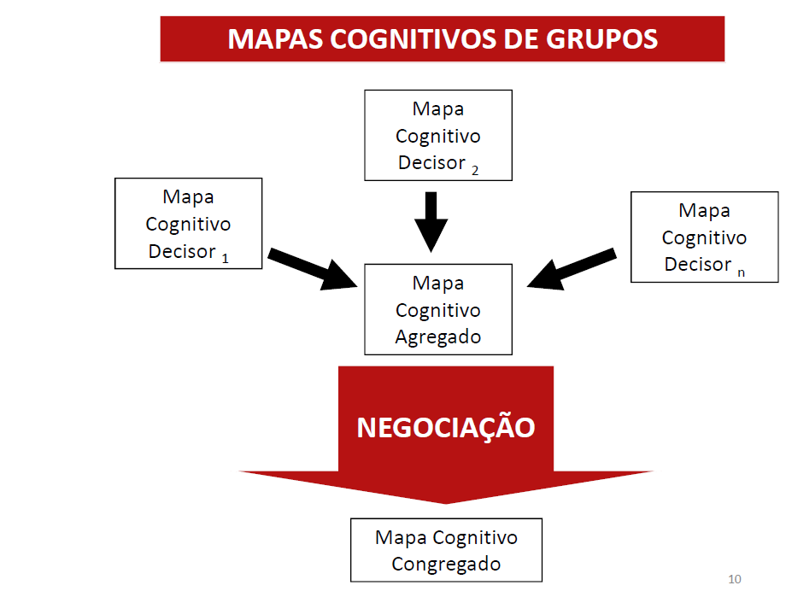
Questionários
 |  |  |  |  |  |  |  |  |  |  |  |  |  | 15 | Leitura de textos em Inglês | 7.12%
 |  |  |  |  |  |  |  |  |  |  |  |  |  | 18 | Domínio do Português | 7.12%
 |  |  |  |  |  |  |  |  |  |  |  |  |  | 8 | Desenvolvimento Web | 6.82%
 |  |  |  |  |  |  |  |  |  |  |  |  |  | 19 | Atualização na Área | 6.82%
 |  |  |  |  |  |  |  |  |  |  |  |  |  | 20 | "Experiente da Tecnologia" | 6.23%
 |  |  |  |  |  |  |  |  |  |  |  |  |  | 22 | LGPD | 5.93%
 |  |  |  |  |  |  |  |  |  |  |  |  |  | 21 | Linkedin atualizado e Networking | 5.64%
 |  |  |  |  |  |  |  |  |  |  |  |  |  | 5 | Phyton | 5.34%
 |  |  |  |  |  |  |  |  |  |  |  |  |  | 16 | Ffluência no idioma Inglês | 5.34%
 |  |  |  |  |  |  |  |  |  |  |  |  |  | 3 | Cloud Computing | 5.04%
 |  |  |  |  |  |  |  |  |  |  |  |  |  | 9 | Desenvolvimento de Aplicativos Mobile | 4.75%
 |  |  |  |  |  |  |  |  |  |  |  |  |  | 2 | Internet of Things (IoT) | 4.45%
 |  |  |  |  |  |  |  |  |  |  |  |  |  | 17 | Fluência de outro idioma | 4.45%
 |  |  |  |  |  |  |  |  |  |  |  |  |  | 10 | Criação de Scripts de Automação | 3.86%
 |  |  |  |  |  |  |  |  |  |  |  |  |  | 12 | SAP | 3.86%
 |  |  |  |  |  |  |  |  |  |  |  |  |  | 13 | Excel | 3.86%
 |  |  |  |  |  |  |  |  |  |  |  |  |  | 6 | Machine Learning | 3.56%
 |  |  |  |  |  |  |  |  |  |  |  |  |  | 7 | Ffintechs | 2.67%
 |  |  |  |  |  |  |  |  |  |  |  |  |  | 4 | Copywriting | 2.37%
 |  |  |  |  |  |  |  |  |  |  |  |  |  | 14 | Power BI | 2.08%
 |  |  |  |  |  |  |  |  |  |  |  |  |  | 1 | Telemedicina | 1.78%
 |  |  |  |  |  |  |  |  |  |  |  |  |  | 11 | Software R e R Studio | 0.89%

AHP 1ª Etapa
 | Metodologia AHP - Analytic Hierarchy Process

 | Phyton | Cloud Computing | Desenvolvimento de Aplicativos Mobile | Internet of Things (IoT) | Fluência de outro idioma | Criação de Scripts de Automação | SAP | Excel | Machine Learning | Ffintechs | Copywriting | Power BI | Telemedicina | Software R e R Studio
Delphi | 6.00 | 5.67 | 5.33 | 5.00 | 5.00 | 4.33 | 4.33 | 4.33 | 4.00 | 3.00 | 2.67 | 2.33 | 2.00 | 1.00
Phyton | 0.00 | 0.33 | 0.67 | 1.00 | 1.00 | 1.67 | 1.67 | 1.67 | 2.00 | 3.00 | 3.33 | 3.67 | 4.00 | 5.00
Cloud Computing |  | 0.00 | 0.33 | 0.67 | 0.67 | 1.33 | 1.33 | 1.33 | 1.67 | 2.67 | 3.00 | 3.33 | 3.67 | 4.67
Desenvolvimento de Aplicativos Mobile |  |  | 0.00 | 0.33 | 0.33 | 1.00 | 1.00 | 1.00 | 1.33 | 2.33 | 2.67 | 3.00 | 3.33 | 4.33
Internet of Things (IoT) |  |  |  | 0.00 | 0.00 | 0.67 | 0.67 | 0.67 | 1.00 | 2.00 | 2.33 | 2.67 | 3.00 | 4.00
Fluência de outro idioma |  |  |  |  | 0.00 | 0.67 | 0.67 | 0.67 | 1.00 | 2.00 | 2.33 | 2.67 | 3.00 | 4.00
Criação de Scripts de Automação |  |  |  |  |  | 0.00 | 0.00 | 0.00 | 0.33 | 1.33 | 1.67 | 2.00 | 2.33 | 3.33
SAP |  |  |  |  |  |  | 0.00 | 0.00 | 0.33 | 1.33 | 1.67 | 2.00 | 2.33 | 3.33
Excel |  |  |  |  |  |  |  | 0.00 | 0.33 | 1.33 | 1.67 | 2.00 | 2.33 | 3.33
Machine Learning |  |  |  |  |  |  |  |  | 0.00 | 1.00 | 1.33 | 1.67 | 2.00 | 3.00
Ffintechs |  |  |  |  |  |  |  |  |  | 0.00 | 0.33 | 0.67 | 1.00 | 2.00
Copywriting |  |  |  |  |  |  |  |  |  |  | 0.00 | 0.33 | 0.67 | 1.67
Power BI |  |  |  |  |  |  |  |  |  |  |  | 0.00 | 0.33 | 1.33
Telemedicina |  |  |  |  |  |  |  |  |  |  |  |  | 0.00 | 1.00
Software R e R Studio |  |  |  |  |  |  |  |  |  |  |  |  |  | 0.00

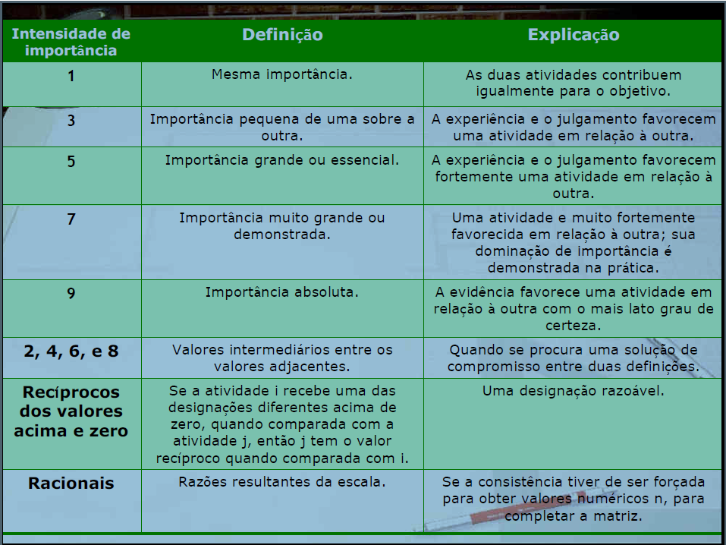
"Se" Trabalhando com as possibilidades:
1,2,3,4,5,6,7,8
 | Phyton | Cloud Computing | Desenvolvimento de Aplicativos Mobile | Internet of Things (IoT) | Fluência de outro idioma | Criação de Scripts de Automação | SAP | Excel | Machine Learning | Ffintechs | Copywriting | Power BI | Telemedicina | Software R e R Studio
Delphi | 6.00 | 5.67 | 5.33 | 5.00 | 5.00 | 4.33 | 4.33 | 4.33 | 4.00 | 3.00 | 2.67 | 2.33 | 2.00 | 1.00
Phyton | 1.00 | 2.00 | 3.00 | 4.00 | 4.00 | 4.00 | 4.00 | 4.00 | 5.00 | 5.00 | 5.00 | 6.00 | 6.00 | 6.00
Cloud Computing | 0.50 | 1.00 | 2.00 | 3.00 | 3.00 | 4.00 | 4.00 | 4.00 | 4.00 | 5.00 | 5.00 | 5.00 | 6.00 | 6.00
Desenvolvimento de Aplicativos Mobile | 0.33 | 0.50 | 1.00 | 2.00 | 2.00 | 4.00 | 4.00 | 4.00 | 4.00 | 5.00 | 5.00 | 5.00 | 5.00 | 6.00
Internet of Things (IoT) | 0.25 | 0.33 | 0.50 | 1.00 | 1.00 | 3.00 | 3.00 | 3.00 | 4.00 | 5.00 | 5.00 | 5.00 | 5.00 | 6.00
Fluência de outro idioma | 0.25 | 0.33 | 0.50 | 1.00 | 1.00 | 3.00 | 3.00 | 3.00 | 4.00 | 5.00 | 5.00 | 5.00 | 5.00 | 6.00
Criação de Scripts de Automação | 0.25 | 0.25 | 0.25 | 0.33 | 0.33 | 1.00 | 1.00 | 1.00 | 2.00 | 4.00 | 4.00 | 5.00 | 5.00 | 5.00
SAP | 0.25 | 0.25 | 0.25 | 0.33 | 0.33 | 1.00 | 1.00 | 1.00 | 2.00 | 4.00 | 4.00 | 5.00 | 5.00 | 5.00
Excel | 0.25 | 0.25 | 0.25 | 0.33 | 0.33 | 1.00 | 1.00 | 1.00 | 2.00 | 4.00 | 4.00 | 5.00 | 5.00 | 5.00
Machine Learning | 0.20 | 0.25 | 0.25 | 0.25 | 0.25 | 0.50 | 0.50 | 0.50 | 1.00 | 4.00 | 4.00 | 4.00 | 5.00 | 5.00
Ffintechs | 0.20 | 0.20 | 0.20 | 0.20 | 0.20 | 0.25 | 0.25 | 0.25 | 0.25 | 1.00 | 2.00 | 3.00 | 4.00 | 5.00
Copywriting | 0.20 | 0.20 | 0.20 | 0.20 | 0.20 | 0.25 | 0.25 | 0.25 | 0.25 | 0.50 | 1.00 | 2.00 | 3.00 | 4.00
Power BI | 0.17 | 0.20 | 0.20 | 0.20 | 0.20 | 0.20 | 0.20 | 0.20 | 0.25 | 0.33 | 0.50 | 1.00 | 2.00 | 4.00
Telemedicina | 0.17 | 0.17 | 0.20 | 0.20 | 0.20 | 0.20 | 0.20 | 0.20 | 0.20 | 0.25 | 0.33 | 0.50 | 1.00 | 4.00
Software R e R Studio | 0.17 | 0.17 | 0.17 | 0.17 | 0.17 | 0.20 | 0.20 | 0.20 | 0.20 | 0.20 | 0.25 | 0.25 | 0.25 | 1.00

CP
Méida dos Quartis do Delphi
 |  | ALTERNATIVAS

 |  | Grau de Importância para cada Decision Maker

Critérios | Pesos | DM 1 | DM 2 | DM 3 | DM 4 | Fmax | Fmin | Critérios | DM 1
Telemedicina | 2.00 | 10.00 | 10.00 | 10.00 | 7.00 | 10.0 | 1.0 | Telemedicina | 10.00
Internet of Things (IoT) | 5.00 | 8.00 | 9.00 | 9.00 | 10.00 | 10.0 | 1.0 | Cloud Computing | 10.00
Cloud Computing | 5.67 | 10.00 | 10.00 | 10.00 | 10.00 | 10.0 | 1.0 | Desenvolvimento Web | 10.00
Copywriting | 2.67 | 7.00 | 8.00 | 4.00 | 6.00 | 10.0 | 1.0 | Excel | 10.00
Phyton | 6.00 | 9.00 | 10.00 | 10.00 | 10.00 | 10.0 | 1.0 | Power BI | 10.00
Machine Learning | 4.00 | 7.00 | 8.00 | 7.00 | 7.00 | 10.0 | 1.0 | Leitura de textos em Inglês | 10.00
Fintechs | 3.00 | 5.00 | 8.00 | 7.00 | 7.00 | 10.0 | 1.0 | Ffluência no idioma Inglês | 10.00
Desenvolvimento Web | 7.67 | 10.00 | 10.00 | 10.00 | 10.00 | 10.0 | 1.0 | Atualização na Área | 10.00
Desenvolvimento de Aplicativos Mobile | 5.33 | 5.00 | 6.00 | 5.00 | 6.00 | 10.0 | 1.0 | LGPD | 10.00
Criação de Scripts de Automação | 4.33 | 9.00 | 9.00 | 8.00 | 9.00 | 10.0 | 1.0 | Phyton | 9.00
Software R e R Studio | 1.00 | 6.00 | 7.00 | 8.00 | 9.00 | 10.0 | 1.0 | Criação de Scripts de Automação | 9.00
SAP | 4.33 | 7.00 | 8.00 | 8.00 | 9.00 | 10.0 | 1.0 | Domínio do Português | 9.00
Excel | 4.33 | 10.00 | 10.00 | 10.00 | 10.00 | 10.0 | 1.0 | Internet of Things (IoT) | 8.00
Power BI | 2.33 | 10.00 | 9.00 | 8.00 | 9.00 | 10.0 | 1.0 | Linkedin atualizado e Networking | 8.00
Leitura de textos em Inglês | 8.00 | 10.00 | 10.00 | 10.00 | 10.00 | 10.0 | 1.0 | Copywriting | 7.00
Ffluência no idioma Inglês | 6.00 | 10.00 | 10.00 | 10.00 | 10.00 | 10.0 | 1.0 | Machine Learning | 7.00
Fluência de outro idioma | 5.00 | 7.00 | 8.00 | 7.00 | 6.00 | 10.0 | 1.0 | SAP | 7.00
Domínio do Português | 8.00 | 9.00 | 10.00 | 10.00 | 10.00 | 10.0 | 1.0 | Fluência de outro idioma | 7.00
Atualização na Área | 7.67 | 10.00 | 10.00 | 10.00 | 10.00 | 10.0 | 1.0 | Software R e R Studio | 6.00
"Experiente da Tecnologia" | 7.00 | 6.00 | 5.00 | 5.00 | 5.00 | 10.0 | 1.0 | "Experiente da Tecnologia" | 6.00
Linkedin atualizado e Networking | 6.33 | 8.00 | 8.00 | 7.00 | 8.00 | 10.0 | 1.0 | Fintechs | 5.00
LGPD | 6.67 | 10.00 | 10.00 | 10.00 | 10.00 | 10.0 | 1.0 | Desenvolvimento de Aplicativos Mobile | 5.00

 | 112.33

 |  | Distâncias
Gestão Financeira | 0.02 | 0.0000 | 0.0000 | 0.0000 | 0.0059
Gestão de RH | 0.04 | 0.0099 | 0.0049 | 0.0049 | 0.0000
Marketing | 0.05 | 0.0000 | 0.0000 | 0.0000 | 0.0000
Logísitica | 0.02 | 0.0079 | 0.0053 | 0.0158 | 0.0106
Planejamento Estratégico | 0.05 | 0.0059 | 0.0000 | 0.0000 | 0.0000
Comércio Exterior | 0.04 | 0.0119 | 0.0079 | 0.0119 | 0.0119
Auditoria | 0.03 | 0.0148 | 0.0059 | 0.0089 | 0.0089
Controle de Produção | 0.07 | 0.0000 | 0.0000 | 0.0000 | 0.0000
Gestão Ambiental | 0.05 | 0.0264 | 0.0211 | 0.0264 | 0.0211
Gestão de Informações | 0.04 | 0.0043 | 0.0043 | 0.0086 | 0.0043
Gestão de Processos | 0.01 | 0.0040 | 0.0030 | 0.0020 | 0.0010
Gestão de Projetos | 0.04 | 0.0129 | 0.0086 | 0.0086 | 0.0043
Controladoria | 0.04 | 0.0000 | 0.0000 | 0.0000 | 0.0000
E-commerce | 0.02 | 0.0000 | 0.0023 | 0.0046 | 0.0023
E-learning | 0.07 | 0.0000 | 0.0000 | 0.0000 | 0.0000
Consultoria Digital | 0.05 | 0.0000 | 0.0000 | 0.0000 | 0.0000
Assistente Virtual | 0.04 | 0.0148 | 0.0099 | 0.0148 | 0.0198
Customer Experience | 0.07 | 0.0079 | 0.0000 | 0.0000 | 0.0000
Gerência de Talentos | 0.07 | 0.0000 | 0.0000 | 0.0000 | 0.0000
Gerência de Engajamento | 0.06 | 0.0277 | 0.0346 | 0.0346 | 0.0346
Gerência de Bem Estar | 0.06 | 0.0125 | 0.0125 | 0.0188 | 0.0125
Leitura Inglês | 0.06 | 0.0000 | 0.0000 | 0.0000 | 0.0000

 |  | 0.161 | 0.120 | 0.160 | 0.137

 |  | #1 | #2 | #3 | #4
 |  | 0.161 | 0.120 | 0.160 | 0.137

 |  |  | CP
 |  |  | #1 | 0.161
 |  |  | #4 | 0.160
 |  |  | #2 | 0.137
 |  |  | #3 | 0.120

CGT
Méida dos Quartis do Delphi
 |  | ALTERNATIVAS
 |  | Grau de Importância para cada Decision Maker |  |  |  |  |  | #2
Criterio | Pesos | #1 | #2 | #3 | #4 | fmin | Telemedicina | 10.0
Telemedicina | 2.0 | 10.0 | 10.0 | 10.0 | 7.0 | 6.0 | Internet of Things (IoT, Internet das Coisas) | 9.0
Internet of Things (IoT, Internet das Coisas) | 5.0 | 8.0 | 9.0 | 9.0 | 10.0 | 7.0 | Cloud Computing | 10.0
Cloud Computing | 5.7 | 10.0 | 10.0 | 10.0 | 10.0 | 9.0 | Copywriting | 8.0
Copywriting | 2.7 | 7.0 | 8.0 | 4.0 | 6.0 | 3.0 | Phyton | 10.0
Phyton | 6.0 | 9.0 | 10.0 | 10.0 | 10.0 | 8.0 | Machine Learning | 8.0
Machine Learning | 4.0 | 7.0 | 8.0 | 7.0 | 7.0 | 6.0 | Ffintechs | 8.0
Ffintechs | 3.0 | 5.0 | 8.0 | 7.0 | 7.0 | 4.0 | Desenvolvimento Web | 10.0
Desenvolvimento Web | 7.7 | 10.0 | 10.0 | 10.0 | 10.0 | 9.0 | Desenvolvimento de Aplicativos Mobile | 6.0
Desenvolvimento de Aplicativos Mobile | 5.3 | 5.0 | 6.0 | 5.0 | 6.0 | 4.0 | Criação de Scripts de Automação | 9.0
Criação de Scripts de Automação | 4.3 | 9.0 | 9.0 | 8.0 | 9.0 | 7.0 | Software R e R Studio | 7.0
Software R e R Studio | 1.0 | 6.0 | 7.0 | 8.0 | 9.0 | 5.0 | SAP | 8.0
SAP | 4.3 | 7.0 | 8.0 | 8.0 | 9.0 | 6.0 | Excel | 10.0
Excel | 4.3 | 10.0 | 10.0 | 10.0 | 10.0 | 9.0 | Power BI | 9.0
Power BI | 2.3 | 10.0 | 9.0 | 8.0 | 9.0 | 7.0 | Leitura de textos em Inglês | 10.0
Leitura de textos em Inglês | 8.0 | 10.0 | 10.0 | 10.0 | 10.0 | 9.0 | Ffluência no idioma Inglês | 10.0
Ffluência no idioma Inglês | 6.0 | 10.0 | 10.0 | 10.0 | 10.0 | 9.0 | Fluência de outro idioma | 8.0
Fluência de outro idioma | 5.0 | 7.0 | 8.0 | 7.0 | 6.0 | 5.0 | Domínio do Português | 10.0
Domínio do Português | 8.0 | 9.0 | 10.0 | 10.0 | 10.0 | 8.0 | Atualização na Área | 10.0
Atualização na Área | 7.7 | 10.0 | 10.0 | 10.0 | 10.0 | 9.0 | "Experiente da Tecnologia" | 5.0
"Experiente da Tecnologia" | 7.0 | 6.0 | 5.0 | 5.0 | 5.0 | 4.0 | Linkedin atualizado e Networking | 8.0
Linkedin atualizado e Networking | 6.3 | 8.0 | 8.0 | 7.0 | 8.0 | 6.0 | LGPD | 10.0
LGPD | 6.7 | 10.0 | 10.0 | 10.0 | 10.0 | 9.0

Soma | 112.3

Telemedicina | 0.02 | 1.02 | 1.02 | 1.02 | 1.00
Internet of Things (IoT, Internet das Coisas) | 0.04 | 1.00 | 1.03 | 1.03 | 1.05
Cloud Computing | 0.05 | 1.00 | 1.00 | 1.00 | 1.00
Copywriting | 0.02 | 1.03 | 1.04 | 1.00 | 1.03
Phyton | 0.05 | 1.00 | 1.04 | 1.04 | 1.04
Machine Learning | 0.04 | 1.00 | 1.02 | 1.00 | 1.00
Ffintechs | 0.03 | 1.00 | 1.04 | 1.03 | 1.03
Desenvolvimento Web | 0.07 | 1.00 | 1.00 | 1.00 | 1.00
Desenvolvimento de Aplicativos Mobile | 0.05 | 1.00 | 1.03 | 1.00 | 1.03
Criação de Scripts de Automação | 0.04 | 1.03 | 1.03 | 1.00 | 1.03
Software R e R Studio | 0.01 | 1.00 | 1.01 | 1.01 | 1.01
SAP | 0.04 | 1.00 | 1.03 | 1.03 | 1.04
Excel | 0.04 | 1.00 | 1.00 | 1.00 | 1.00
Power BI | 0.02 | 1.02 | 1.01 | 1.00 | 1.01
Leitura de textos em Inglês | 0.07 | 1.00 | 1.00 | 1.00 | 1.00
Ffluência no idioma Inglês | 0.05 | 1.00 | 1.00 | 1.00 | 1.00
Fluência de outro idioma | 0.04 | 1.03 | 1.05 | 1.03 | 1.00
Domínio do Português | 0.07 | 1.00 | 1.05 | 1.05 | 1.05
Atualização na Área | 0.07 | 1.00 | 1.00 | 1.00 | 1.00
"Experiente da Tecnologia" | 0.06 | 1.04 | 1.00 | 1.00 | 1.00
Linkedin atualizado e Networking | 0.06 | 1.04 | 1.04 | 1.00 | 1.04
LGPD | 0.06 | 1.00 | 1.00 | 1.00 | 1.00

 |  | 1.25 | 1.55 | 1.27 | 1.43

 |  | #1 | #2 | #3 | #4
 |  | 1.25 | 1.55 | 1.27 | 1.43

 |  |  | CGT
 |  |  | #2 | 1.55
 |  |  | #4 | 1.43
 |  |  | #3 | 1.27
 |  |  | #1 | 1.25

